BREATH FS
BREATH FIRST SEARCH

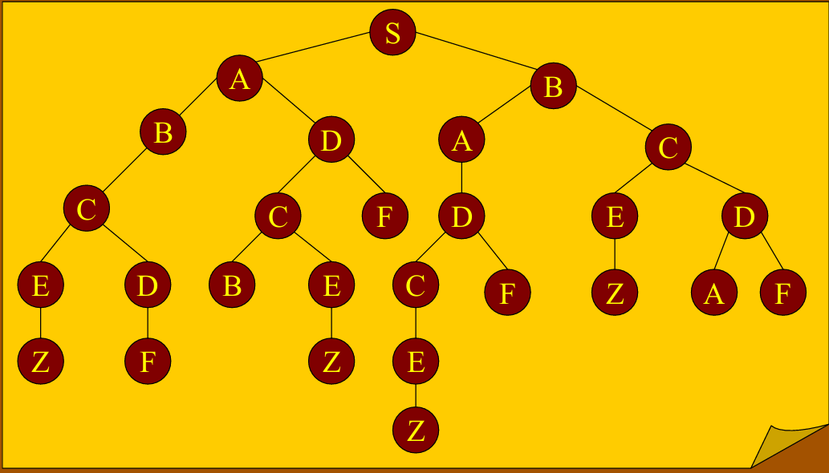
S |  |  |  |  |  |  |  |  | Diturunkan

A | B |  |  |  |  |  |  |  | Tidak ada turunan

B | B | D |  |  |  |  |  |  | Hasil yang Dicari

B | D | A | C |  |  |  |  |  | Hasil turunan

D | A | C | C

A | C | C | C | F

C | C | C | F | D

C | C | F | D | E | D

C | F | D | E | D | E | D

F | D | E | D | E | D | B | E

D | E | D | E | D | B | E

E | D | E | D | B | E | C | F

D | E | D | B | E | C | F | Z

E | D | B | E | C | F | Z | A | F

D | B | E | C | F | Z | A | F | Z

B | E | C | F | Z | A | F | Z | F

E | C | F | Z | A | F | Z | F

C | F | Z | A | F | Z | F | Z

F | Z | A | F | Z | F | Z | E

Z | F | Z | E

E

Z

DFS
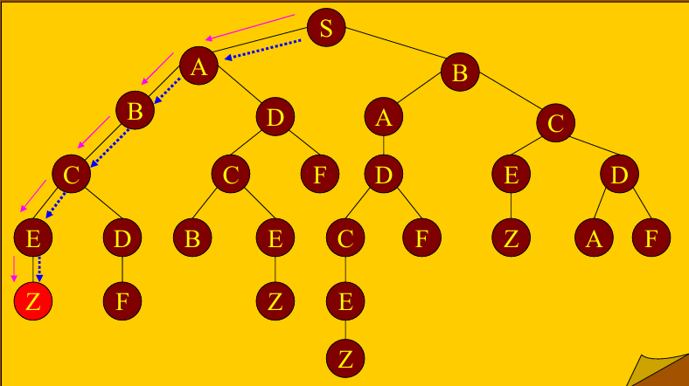
DEPTH FIRST SEARCH

S

A | B

B | D | B

C | D | B

E | D | D | B

Z | D | D | B

D | D | B

F | D | B

D | B

C | F | B

B | E | F | B

E | F | B

Z | F | B

F | B

B

A | C

D | C

C | F | C

E | F | C

Z | F | C

F | C

C

E | D

Z | D

D

A | F

F

HC
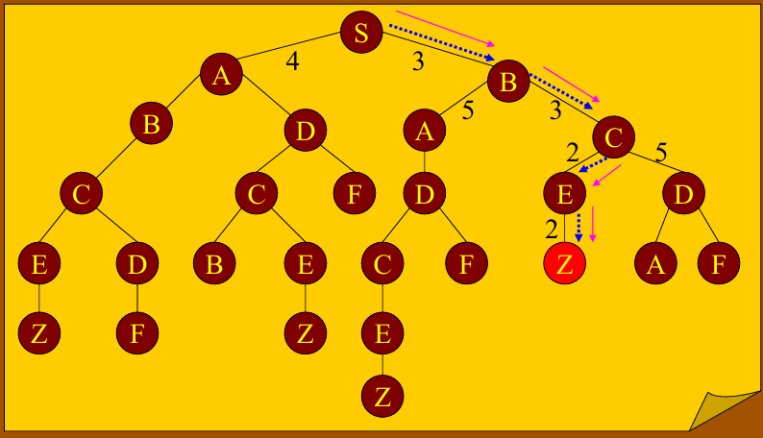
HILL CLIMBING

S

B | A

C | A | A

E | D | A | A

Z | D | A | A

B&B
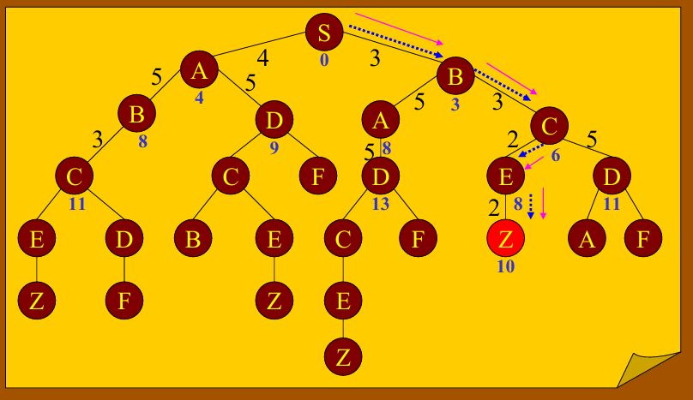
BRANCH & BOUND

S

SB | SA
3 | 4

SA | SBC | SBA
4 | 3 | 5

SA | SBA | SBCE | SBCD
4 | 8 | 2 | 5

SA | SBA | SBCD | SBCEZ
4 | 8 | 8 | 2

DP
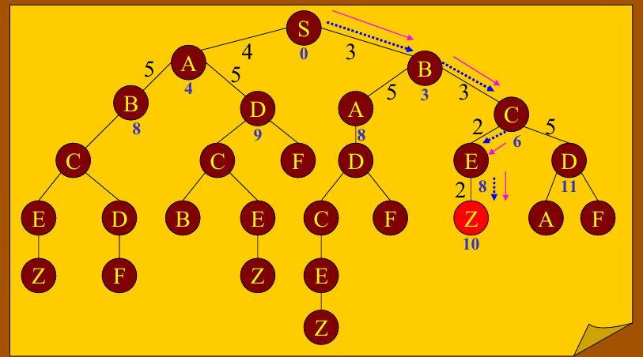
DYNAMIC PROGRAMING

S

SB | SA
3 | 4

SA | SBC | SBA
4 | 6 | 8

SA | SBA | SBCE | SBCD
4 | 8 | 8 | 11

SA | SBA | SBCD | SBCEZ
4 | 8 | 8 | 11

BREATH FS DAN DFS_TUGAS
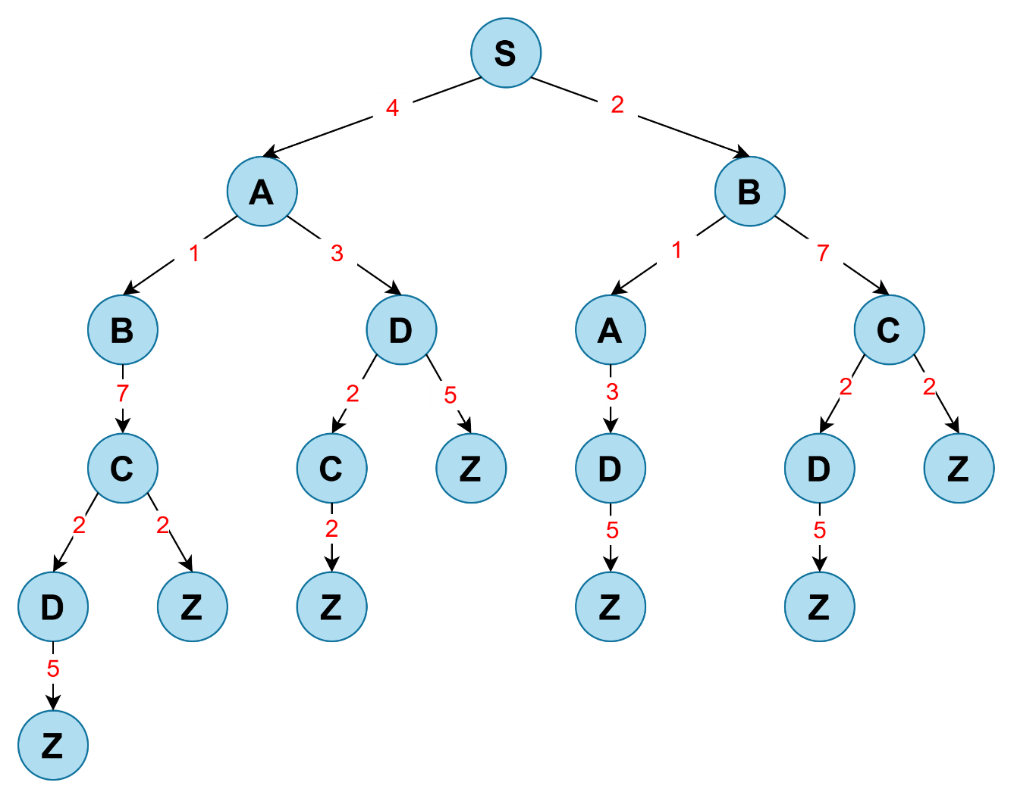
BREATH FIRST SEARCH |  |  |  |  |  |  | DEPTH FIRST SEARCH

S |  |  |  |  |  |  | S |  |  |  | Diturunkan

A | B |  |  |  |  |  | A | B |  |  | Tidak ada turunan

B | B | D |  |  |  |  | B | D | B |  | Hasil yang Dicari

B | D | A | C |  |  |  | C | D | B |  | Hasil turunan

D | A | C | C |  |  |  | D | Z | D | B

A | C | C | C | Z |  |  | Z | Z | D | B

C | C | C | Z | D |  |  | Z | D | B

C | C | Z | D | D | Z |  | D | B

C | Z | D | D | Z | D | Z | C | Z | B

Z | D | D | Z | D | Z | Z | Z | Z | B

D | D | Z | D | Z | Z |  | Z | B

D | Z | D | Z | Z | Z |  | B

Z | D | Z | Z | Z | Z |  | A | C

D | Z | Z | Z | Z |  |  | D | C

Z | Z | Z | Z | Z |  |  | Z | C

Z | Z | Z | Z |  |  |  | C

Z | Z | Z |  |  |  |  | D | Z

Z | Z |  |  |  |  |  | Z | Z

Z |  |  |  |  |  |  | Z

HC DAN BEST FS_TUGAS

DEPTH FIRST SEARCH |  |  | BEST FIRST SEARCH

S |  |  | S |  |  | Diturunkan
 |  |  |  |  |  | Hasil yang Dicari
2 | 4 |  | 2 | 4
B | A |  | B | A |  | Hasil turunan

1 | 7 |  | 1 | 7
A | C | A | A | C | A

3 |  |  | 3
D | C | A | D | C | A

5 |  |  | 5
Z | C | A | Z | C | A

B&B DAN DP_ TUGAS
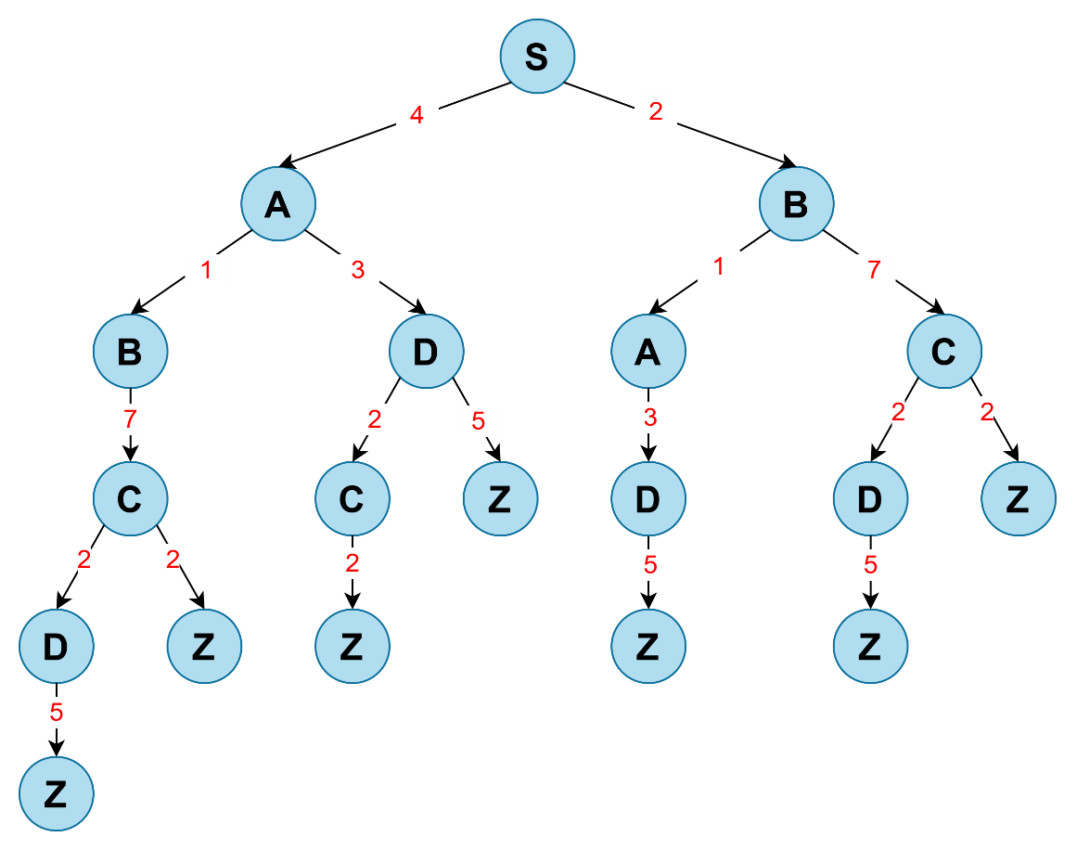
BRANCH & BOUND |  |  | DYNAMIC PROGRAMING

S |  |  | S |  |  | Diturunkan

 |  |  |  |  |  | Hasil yang Dicari
SB | SA |  | SB | SA |  | Hasil turunan
2 | 4 |  | 2 | 4

SA | SBA | SBC | SA | SBA | SBC
 | 1 | 7 | 4 | 3 | 9

SA | SBC | SBAD | SA | SBC | SBAD
 |  | 3 | 4 | 9 | 6

SA | SBC | SBADZ | SA | SBC | SBCEZ
 |  | 4 | 4 | 9 | 11

